Estadísticas
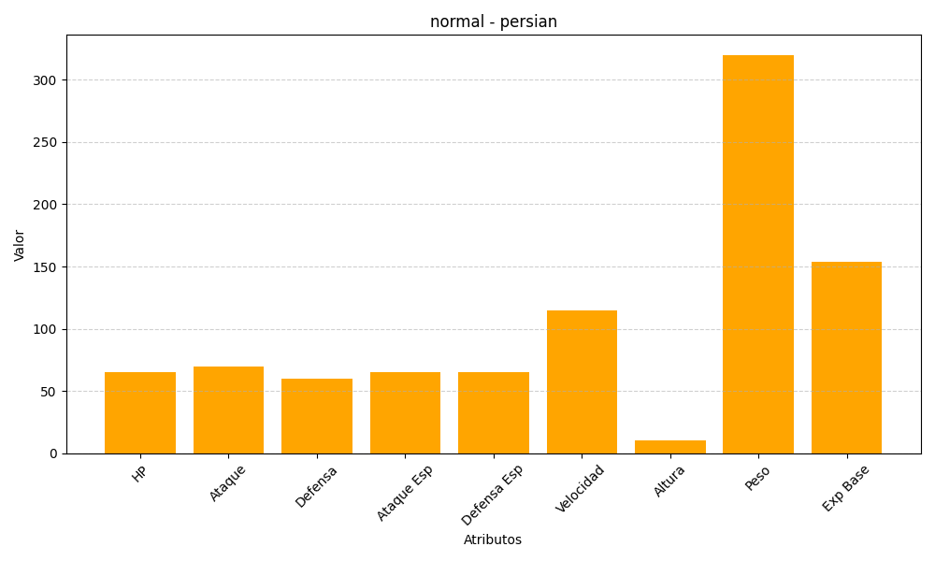
ID | Nombre | Tipo | HP | Ataque | Defensa | Ataque Especial | Defensa Especial | Velocidad | Altura | Peso | Experiencia Base
53 | persian | normal | 65 | 70 | 60 | 65 | 65 | 115 | 10 | 320 | 154

